BalnearioPinhal2010
APLICATIVO PARA A CONSTRUÇÃO DE PIRÂMIDES ETÁRIAS

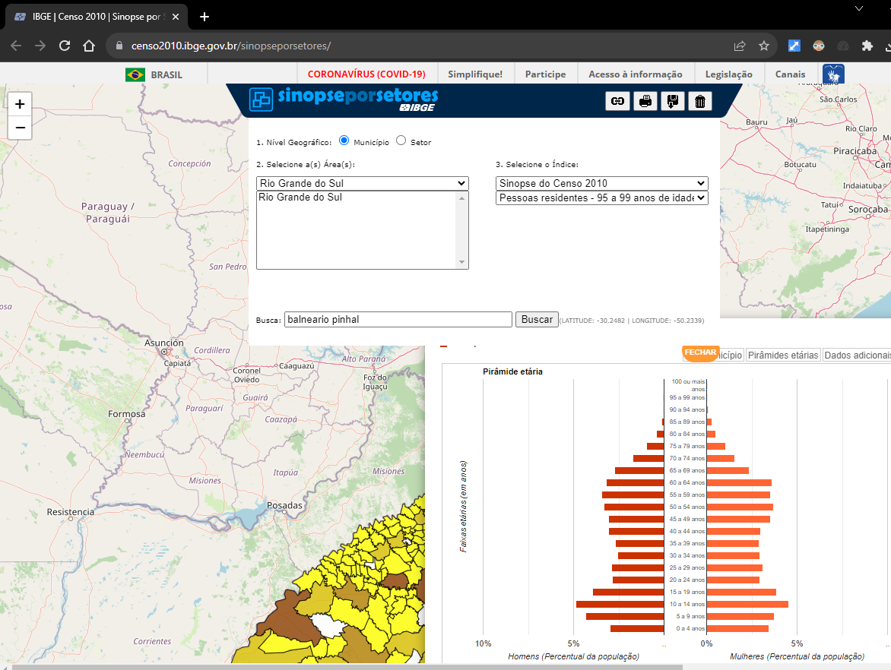
 |  | Homens (%) | Mulheres (%)
0 - 4 anos |  | -2.99 | 3.45
5 - 9 anos |  | -4.32 | 3.74
10 - 14 anos |  | -4.88 | 4.53
15 - 19 anos |  | -3.93 | 3.85
20 - 24 anos |  | -2.84 | 2.96
25 - 29 anos |  | -2.91 | 3.12
30 - 34 anos |  | -2.58 | 2.93
35 - 39 anos |  | -2.71 | 2.92
40 - 44 anos |  | -3.08 | 3.00
45 - 49 anos |  | -3.07 | 3.55
50 - 54 anos |  | -3.30 | 3.71
55 - 59 anos |  | -3.43 | 3.52
60 - 64 anos |  | -3.18 | 3.62
65 - 69 anos |  | -2.73 | 2.37
70 - 74 anos |  | -1.71 | 1.57
75 - 79 anos |  | -0.97 | 1.06
80 - 89 anos |  | -0.58 | 0.77
90 e + anos |  | -0.03 | 0.11
Homens
Mulheres
UNIDADE TERRITORIAL | Unidade territorial |  |  |  | Pirâmide etária
CLASSES ETÁRIAS | Homens (população absoluta) | Mulheres (população absoluta) | Homens (%) | Mulheres (%) |  | Unidade territorial
0 - 4 anos | 325 | 374 | -2.99 | 3.45
5 - 9 anos | 469 | 406 | -4.32 | 3.74
10 - 14 anos | 530 | 492 | -4.88 | 4.53
15 - 19 anos | 427 | 418 | -3.93 | 3.85
20 - 24 anos | 308 | 321 | -2.84 | 2.96
25 - 29 anos | 316 | 339 | -2.91 | 3.12
30 - 34 anos | 280 | 318 | -2.58 | 2.93
35 - 39 anos | 294 | 317 | -2.71 | 2.92
40 - 44 anos | 334 | 326 | -3.08 | 3.00
45 - 49 anos | 333 | 385 | -3.07 | 3.55
50 - 54 anos | 358 | 403 | -3.30 | 3.71
55 - 59 anos | 372 | 382 | -3.43 | 3.52
60 - 64 anos | 345 | 393 | -3.18 | 3.62
65 - 69 anos | 296 | 257 | -2.73 | 2.37
70 - 74 anos | 186 | 170 | -1.71 | 1.57
10%
7,5%
5%
2,5%
75 - 79 anos | 105 | 115 | -0.97 | 1.06
80 - 89 anos | 63 | 84 | -0.58 | 0.77
90 e + anos | 3 | 12 | -0.03 | 0.11

População total | 5344 | 5512 | -49.23 | 50.77

D.PedroAlcantara2010
APLICATIVO PARA A CONSTRUÇÃO DE PIRÂMIDES ETÁRIAS

 |  | Homens (%) | Mulheres (%)
0 - 4 anos |  | -1.88 | 2.00
5 - 9 anos |  | -2.98 | 2.71
10 - 14 anos |  | -3.45 | 2.94
15 - 19 anos |  | -4.24 | 4.08
20 - 24 anos |  | -4.24 | 3.18
25 - 29 anos |  | -3.10 | 2.90
30 - 34 anos |  | -3.53 | 3.49
35 - 39 anos |  | -3.69 | 2.51
40 - 44 anos |  | -3.53 | 4.20
45 - 49 anos |  | -4.71 | 3.76
50 - 54 anos |  | -3.96 | 3.37
55 - 59 anos |  | -3.88 | 2.86
60 - 64 anos |  | -2.98 | 2.94
65 - 69 anos |  | -2.43 | 2.20
70 - 74 anos |  | -1.92 | 1.84
75 - 79 anos |  | -1.18 | 1.45
80 - 89 anos |  | -0.86 | 0.94
90 e + anos |  | -0.04 | 0.04
Homens
Mulheres
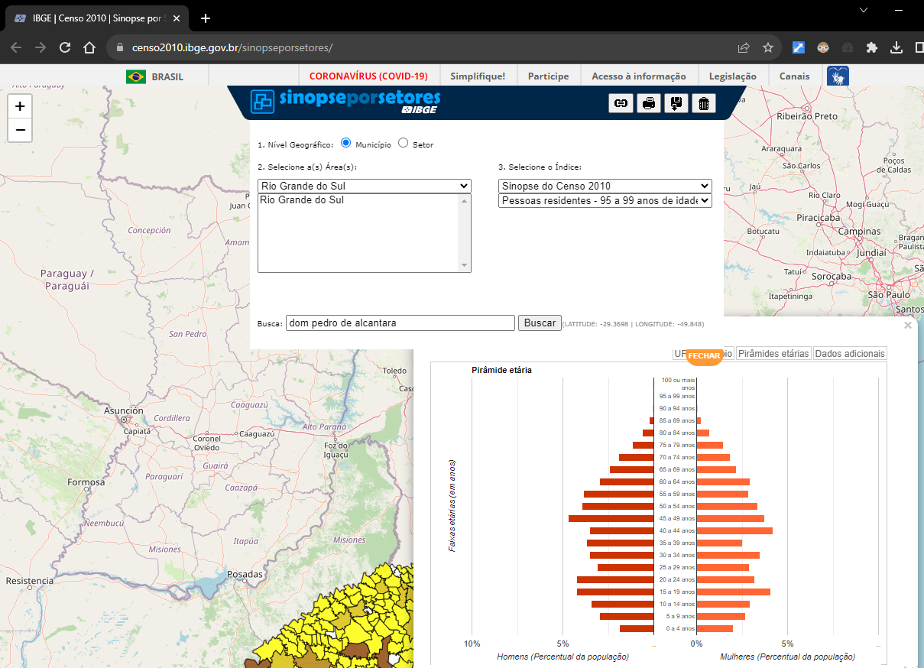
UNIDADE TERRITORIAL | Unidade territorial |  |  |  | Pirâmide etária
CLASSES ETÁRIAS | Homens (população absoluta) | Mulheres (população absoluta) | Homens (%) | Mulheres (%) |  | Unidade territorial
0 - 4 anos | 48 | 51 | -1.88 | 2.00
5 - 9 anos | 76 | 69 | -2.98 | 2.71
10 - 14 anos | 88 | 75 | -3.45 | 2.94
15 - 19 anos | 108 | 104 | -4.24 | 4.08
20 - 24 anos | 108 | 81 | -4.24 | 3.18
25 - 29 anos | 79 | 74 | -3.10 | 2.90
30 - 34 anos | 90 | 89 | -3.53 | 3.49
35 - 39 anos | 94 | 64 | -3.69 | 2.51
40 - 44 anos | 90 | 107 | -3.53 | 4.20
45 - 49 anos | 120 | 96 | -4.71 | 3.76
50 - 54 anos | 101 | 86 | -3.96 | 3.37
55 - 59 anos | 99 | 73 | -3.88 | 2.86
60 - 64 anos | 76 | 75 | -2.98 | 2.94
65 - 69 anos | 62 | 56 | -2.43 | 2.20
70 - 74 anos | 49 | 47 | -1.92 | 1.84
10%
7,5%
5%
2,5%
75 - 79 anos | 30 | 37 | -1.18 | 1.45
80 - 89 anos | 22 | 24 | -0.86 | 0.94
90 e + anos | 1 | 1 | -0.04 | 0.04

População total | 1341 | 1209 | -52.59 | 47.41

 |  |  |  |  |  |  | https://censo2010.ibge.gov.br/sinopseporsetores/

Tramandai2010
APLICATIVO PARA A CONSTRUÇÃO DE PIRÂMIDES ETÁRIAS

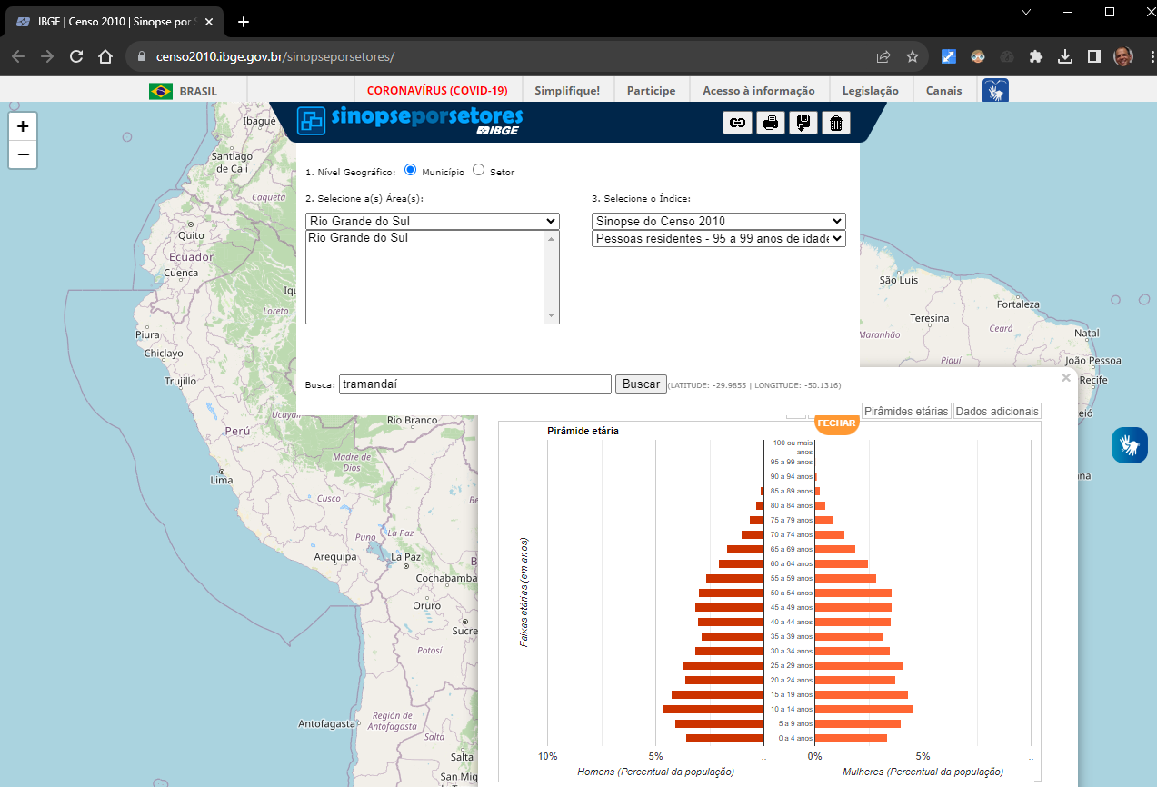
 |  | Homens (%) | Mulheres (%)
0 - 4 anos |  | -3.60 | 3.35
5 - 9 anos |  | -4.11 | 3.98
10 - 14 anos |  | -4.69 | 4.57
15 - 19 anos |  | -4.30 | 4.31
20 - 24 anos |  | -3.64 | 3.72
25 - 29 anos |  | -3.79 | 4.08
30 - 34 anos |  | -3.21 | 3.50
35 - 39 anos |  | -2.90 | 3.21
40 - 44 anos |  | -3.08 | 3.53
45 - 49 anos |  | -3.18 | 3.57
50 - 54 anos |  | -3.03 | 3.56
55 - 59 anos |  | -2.67 | 2.87
60 - 64 anos |  | -2.09 | 2.46
65 - 69 anos |  | -1.74 | 1.89
70 - 74 anos |  | -1.05 | 1.38
75 - 79 anos |  | -0.66 | 0.85
80 - 89 anos |  | -0.51 | 0.76
90 e + anos |  | -0.05 | 0.12
Homens
Mulheres
UNIDADE TERRITORIAL | Unidade territorial |  |  |  | Pirâmide etária
CLASSES ETÁRIAS | Homens (população absoluta) | Mulheres (população absoluta) | Homens (%) | Mulheres (%) |  | Unidade territorial
0 - 4 anos | 1499 | 1394 | -3.60 | 3.35
5 - 9 anos | 1711 | 1657 | -4.11 | 3.98
10 - 14 anos | 1951 | 1900 | -4.69 | 4.57
15 - 19 anos | 1789 | 1791 | -4.30 | 4.31
20 - 24 anos | 1515 | 1547 | -3.64 | 3.72
25 - 29 anos | 1575 | 1695 | -3.79 | 4.08
30 - 34 anos | 1334 | 1455 | -3.21 | 3.50
35 - 39 anos | 1207 | 1333 | -2.90 | 3.21
40 - 44 anos | 1282 | 1466 | -3.08 | 3.53
45 - 49 anos | 1323 | 1483 | -3.18 | 3.57
50 - 54 anos | 1262 | 1479 | -3.03 | 3.56
55 - 59 anos | 1112 | 1192 | -2.67 | 2.87
60 - 64 anos | 871 | 1021 | -2.09 | 2.46
65 - 69 anos | 723 | 785 | -1.74 | 1.89
70 - 74 anos | 435 | 574 | -1.05 | 1.38
10%
7,5%
5%
2,5%
75 - 79 anos | 273 | 352 | -0.66 | 0.85
80 - 89 anos | 213 | 316 | -0.51 | 0.76
90 e + anos | 20 | 50 | -0.05 | 0.12

População total | 20095 | 21490 | -48.32 | 51.68

 |  |  |  |  |  |  | https://censo2010.ibge.gov.br/sinopseporsetores/

